Sheet1
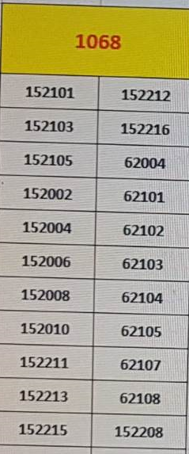
Danh sách Website |  |  | Mẫu SMS
Control center | 192.168.197.39 |  | SMS Truyền Thông | Cam on Quy khach da goi den Tong dai Thong tin Kinh te - Xa hoi 1068 cua Viettel. De cap nhat thong tin the thao trong nuoc va quoc te hoac tu van ve phap luat, Quy khach vui long goi 1069 (Gia cuoc: 3000 dong/ phut). Tran trong! | "Đã SMS Truyền Thông" | ttnd | tttk | DO NOT DELETE THIS LINE*** version=1 *** gtnd:Tong dai 1068 gui thong tin theo yêu cầu Quy khach: De biet thong tin khac vui long goi 1068. Xin tran trong cam on! gttk:"ĐÃ SMS KH" ttnd:Cam on Quy khach da goi den Tong dai Thong tin Kinh te - Xa hoi 1068 cua Viettel. De cap nhat thong tin the thao trong nuoc va quoc te hoac tu van ve phap luat, Quy khach vui long goi 1069 (Gia cuoc: 3000 dong/ phut). Tran trong! tttk:"Đã SMS Truyền Thông" ct:Công ty cp:Cổ phần
Danh sách tỉnh | http://10.240.167.247:8068/GD_TrangChu/TinNong_ChiTiet.aspx?TinNongID=42096&VipID=0 |  | SMS Tin nhắn | Tong dai 1068 gui thong tin theo yêu cầu Quy khach: De biet thong tin khac vui long goi 1068. Xin tran trong cam on! | “ ĐÃ SMS KH” | gtnd | gttk
Từ khóa giao thông | http://10.240.167.247:8068/GD_TrangChu/TinNong_ChiTiet.aspx?TinNongID=36124&VipID=0
Thống kê cuộc gọi | http://10.240.167.247:8068/ThongKeCuocGoi.aspx |  | TÀI KHOẢN
Chuyển đổi tiền tệ | https://www.forbes.com/advisor/money-transfer/currency-converter/
Bóng đá | https://www.scorebar.com https://www.nowgoal6.com/

Tổng đài |  |  | Chuyên sâu
Số điện thoại | Nội dung tư vấn | Thời gian + Phí | 3131
1062 | Sức khỏe (HN) Tạm ngưng |  | 782
1066 | Chính sách, luật lao động (HN) | 3000đ/p | 4485
1069 | Thể thao, nhạc chờ (1) Pháp luật (2) Tình cảm (3) | 3000đ/p | 3042
5656 | Tổng đài rác |  | 7125
18001091 | Vinaphone -> Nhánh 1 | 7h00 - 21h00 | 7298
9090 0904144144 0908144144 | Mobifone | 200đ/p
198 18008098(Ngoại mạng) | Di động | Dcom | Homephone -> 5 | FREE
18008119 | Báo hỏng Wifi, truyền hình -> 5 | FREE
18008000 | Kênh doanh nghiệp | FREE
18008168 | Lắp đặt Wifi | FREE
18009000 | ViettelPay ViettelMoney | FREE
19002125 | Từ Dũ | 3000đ/p

Từ khóa
Nội dung | Đường dẫn | Ghi chú
Giấy phép lái xe | TTGD/"Giấy phép lái xe" http://10.240.167.247:8068/GD_TrangChu/TinNong_ChiTiet.aspx?TinNongID=38342&VipID=0
Nghị định 100/2019 | TTGD/"100/2019"
Tổng hợp quy định đường bộ, đường sắt | TTGD/"46/2015" http://10.240.167.247:8068/GD_TrangChu/TinNong_ChiTiet.aspx?TinNongID=38067&VipID=0
Hộ tịch, khai sinh, kết hôn, khai tử | TTGD/"Hộ tịch"
Biển báo | http://10.240.167.53:1068/GD_TrangChu/TinNong_ChiTiet.aspx?TinNongID=41873&VipID=0

